きち子基金収入算定表
【造血細胞移植患者支援基金 世帯収入上限額算定表】

＜青い部分のみ入力して下さい＞ |  |  | ※印刷して計算する場合は「PDFの印刷用」をご利用下さい。
１．人数割り
年齢 | ０～２歳 | ３～５歳 | ６～１１歳 | １２～１8歳 | １９～２９歳 | ３０～３９歳 | ４０～５９歳 | ６０歳〜
一人当たりの基準額 | 26,280 | 32,800 | 42,680 | 52,900 | 57,300 | 53,650 | 47,000 | 37,100
人数
基準額×人数（縦にかける） | 0 | 0 | 0 | 0 | 0 | 0 | 0 | 0
 |  |  |  |  |  | 人数割り合計 ① |  | 0
２．世帯割り
世帯人数 | １人 | ２人 | ３人 | ４人 | ５人 | ６人 | 7人 | 7人以上は1人あたり2,570円を加算
基礎額 | 88,660 | 94,580 | 102,160 | 111,470 | 114,030 | 116,600 | 119,170
 |  |  |  |  |  | 世帯に応じた金額をそのまま入力②
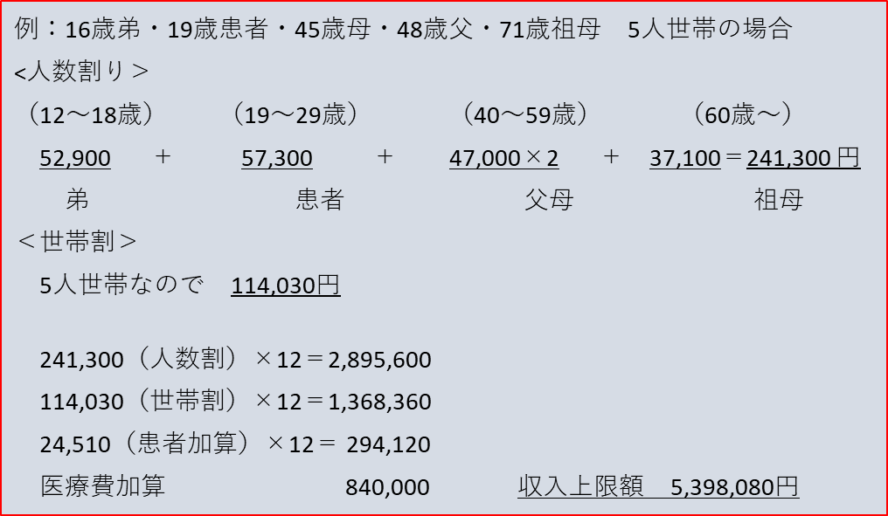
３．患者加算 | 造血細胞移植 |  |  |  |  |  |  | 患者加算の額
 | 24,510 |  |  |  |  |  |  | 24,510

４．医療費年額 | 造血細胞移植 |  |  |  |  |  |  | 医療費の額
 | 840,000 |  |  |  |  |  |  | 840,000

世帯総収入 上限額 |  | １､人数割り合計(①の金額)×１２カ月 |  |  |  |  | 0
 |  | ２､世帯割り基礎額（②の金額）×１２カ月 |  |  |  |  | 0
 |  | ３、患者加算（造血細胞移植×１２カ月） |  |  |  |  | 294,120
 |  | ４、医療費年額（造血細胞移植） |  |  |  |  | 840,000
 |  | 合 計（世帯収入上限額） |  |  |  |  | 1,134,120

前年の世帯総収入が上の算定表で得られた世帯総収入上限額を超える場合は対象外となります。 前年は超えているが、直近の収入が大きく下がっているなどの場合ご相談ください
給与収入・年金収入の方は控除後の所得額ではなく「収入」の額です。 自営業の方は「営業所得」の額となります。
☆「世帯総収入」とは給料収入（社会保険料など各種控除前の金額です。アルバイト代も含まれます）営業所得、青空申告特別控除、各種年金、各種児童手当、傷病手当、失業手当、株式譲渡所得などすべての世帯収入の合計額です。

 |  |  |  |  |  |  |  | 2026.9

